Plots lipid
 |  | Rick vs automatic measurement in manual seg
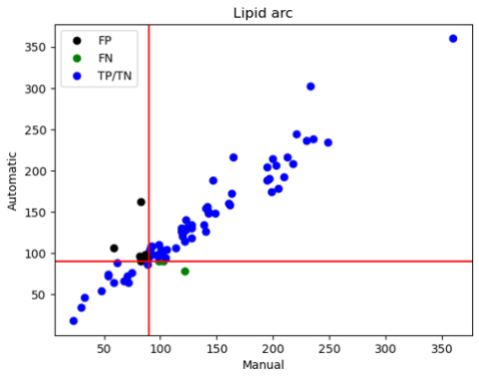
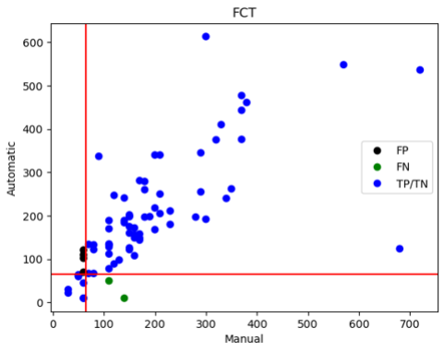
Type | Pearson corr
FCT | 0.719
Lipid arc | 0.954

